04.变量分析
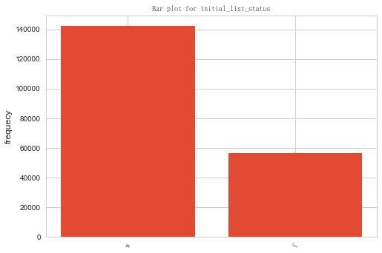

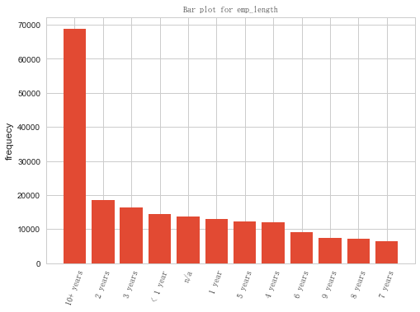

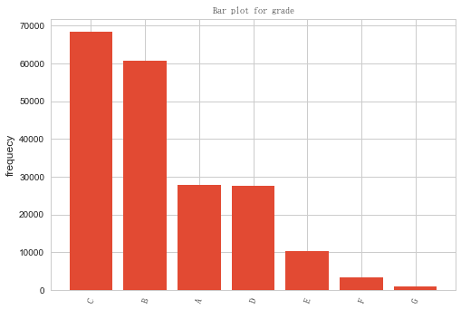

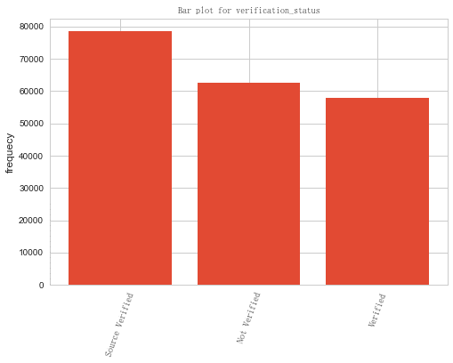

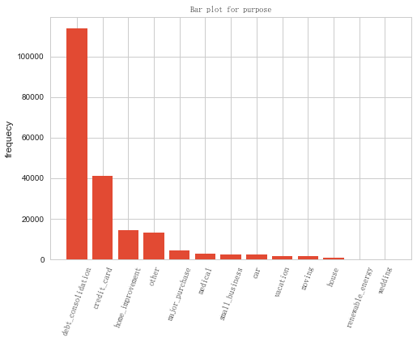

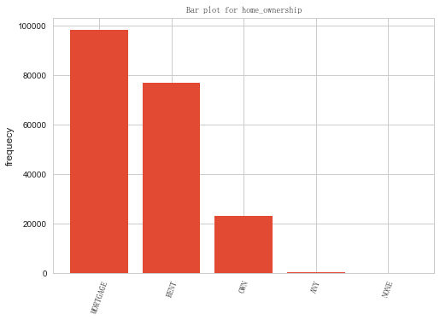

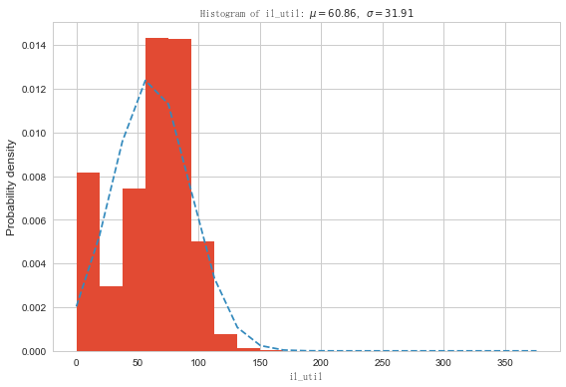

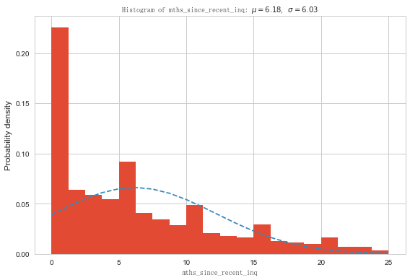

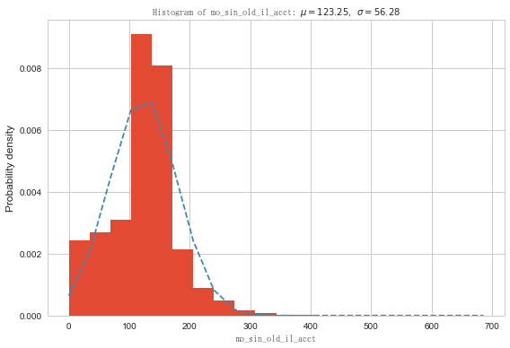

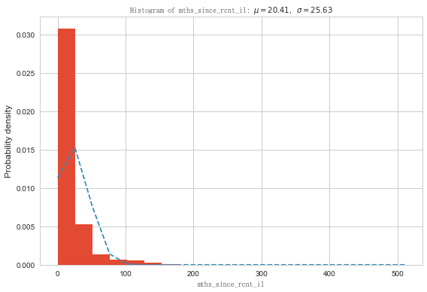

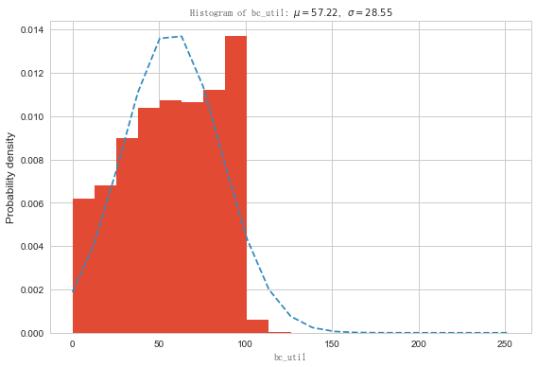

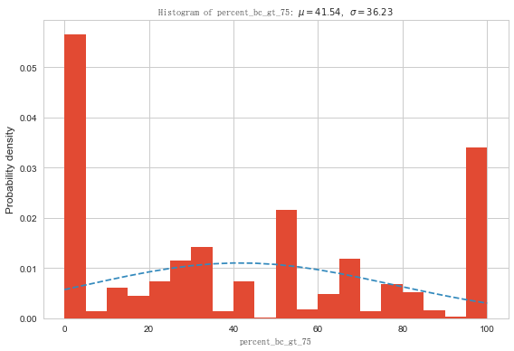

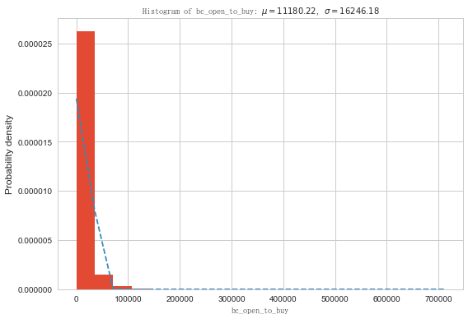

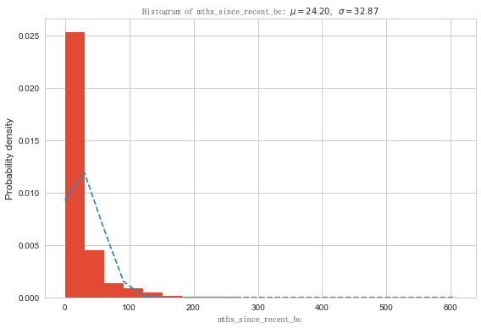

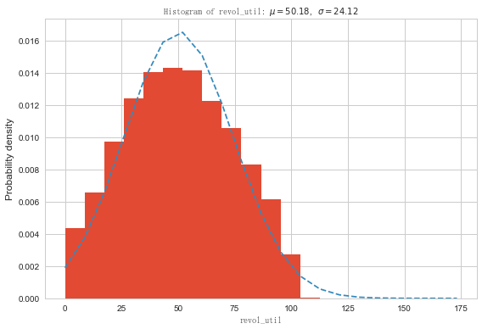

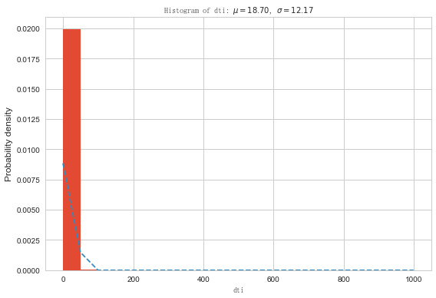

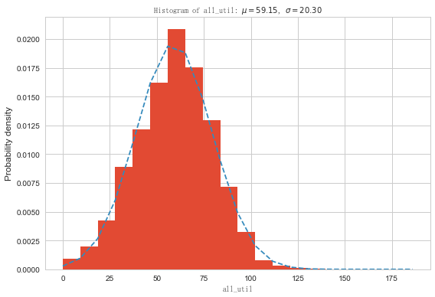

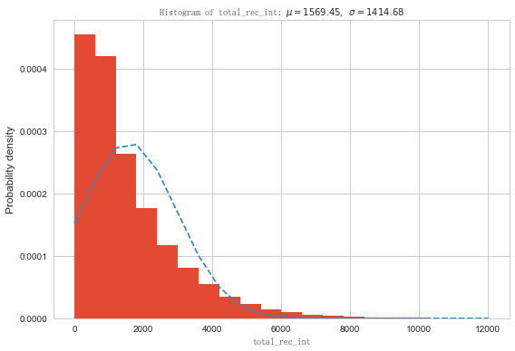

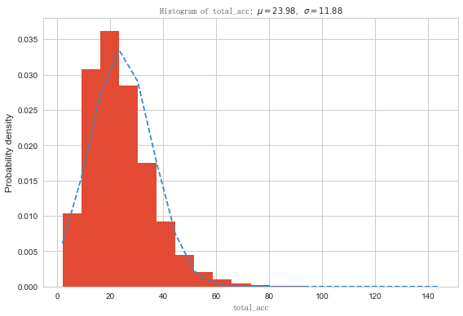

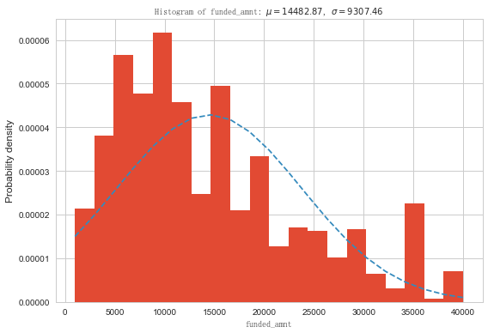

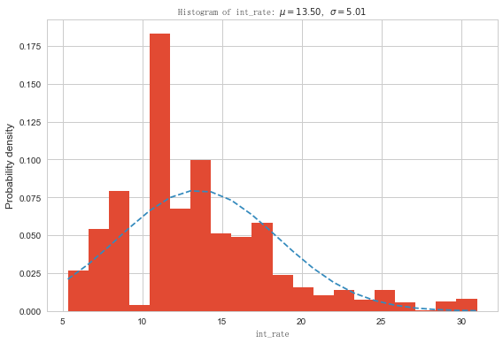

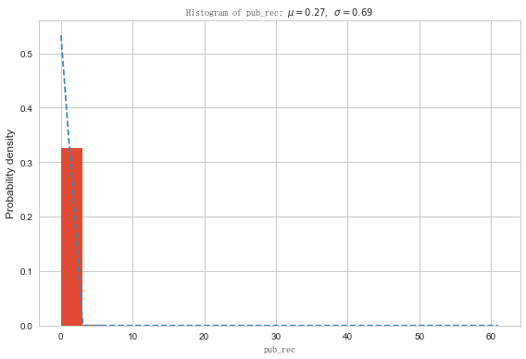

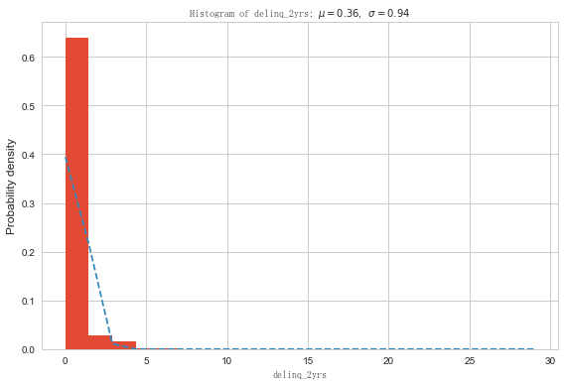

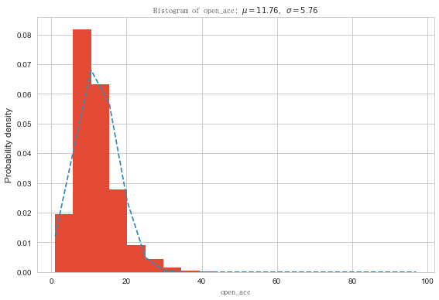

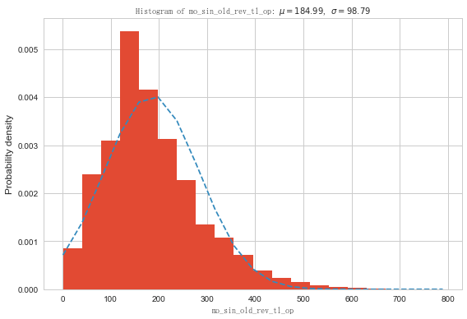

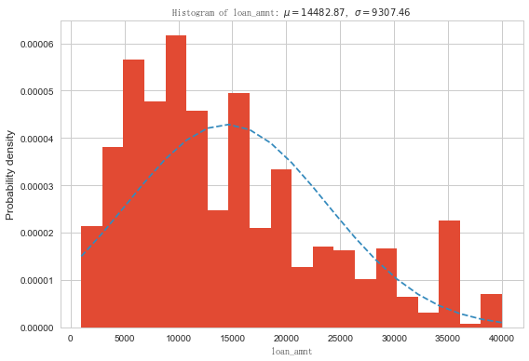

06_初步模型结果_01
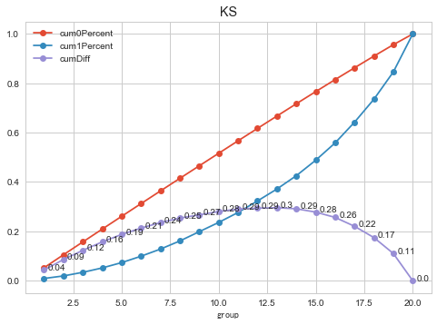
 | Model 1 | Model 2 | Model 3 | Model 4 | Model 5 | Model 6 | Model 7 | Model 8
Best score | baseline |  | baseline | 0.661 |  | 0.661
best parameters | class_weight ='balanced' | C: 0.01 max_iter: 10 penalty: 'l1' | class_weight ='balanced' | C: 0.1 penalty: 'l2' | class_weight ='balanced' | C: 1000 penalty: 'l1' | SMOT算法 | C: 10 penalty: 'l1'
confusion_matrix | [[95972 52830] [ 3599 6739]] | [[118928 67163] [ 64786 121305]] | [[119106 66985] [ 63423 122668]] | [[24094 13480] [12521 24342]] | [[119037 67054] [ 63489 122602]] | [[94621 53896] [50570 98658]] | [[94842 53675] [50978 98250]]
accuracy_score | 0.645 | 0.635 | 0.649 | 0.649 | 0.649 | 0.649 | 0.649 | 0.65
precision_score | 0.113 | 0.611 | 0.646 | 0.647 | 0.646 | 0.647 | 0.647
recall_score | 0.652 | 0.744 | 0.659 | 0.661 | 0.659 | 0.661 | 0.658
F1_score | 0.640 | 0.650 | 0.650 | 0.650 | 0.650 | 0.650 | 0.650
ROC_AUC | 0.703 | 0.683 | 0.704 | 0.705 | 0.705 | 0.705 | 0.704 | 70.1
K-S score | 0.295 | 0.291 | 0.299 | 0.298 | 0.299 | 0.299 | 0.297 | 0.297
备注 | 全变量17个 | 在model1基础上，分了训练集测试集，并网格搜索 | 最优分箱15个变量 | 在model3基础上，分了训练集测试集，并网格搜索 | 最优分箱14个变量 | 在model4基础上，分了训练集测试集，并网格搜索 | 向后淘汰法；14个变量 | 根据SPI结果删掉了4个变量

08.初步模型结果_02
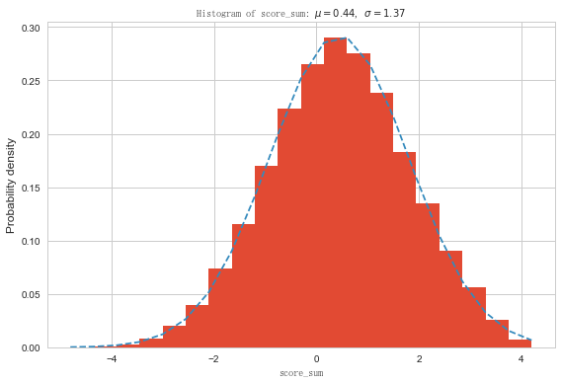
开发样本 (2016.10 ~ 2017.03) |  |  |  |  |  |  |  |  |  |  |  | GINI Coefficient: |  |  | 36.8% | 10个变量
 |  |  |  |  |  |  |  |  |  |  |  | KS Statistic: |  |  | 26.7%
Score Interval |  |  |  | # of | # of | # of | Cumulative |  |  | Bad Rate |  | Odds (G/B) |  | KS Statistics | GINI
 |  |  |  | Customers | Goods | Bads | Total | Goods | Bads | Interval | Cumulative | Interval | Cumulative
(A) |  |  |  | (B) | (C) | (E) | (F) | (G) | (H) | (I) | (J) | (K) | (L) | (M) | (N)
1 | 362 | - | 440 | 20,023 | 19,520 | 246 | 9.6% | 10.5% | 2.1% | 1.2% | 1.2% | 79.3 | 80.4 | 8.4% | 2.0%
2 | 328 | - | 362 | 20,202 | 19,314 | 462 | 19.2% | 20.9% | 6.1% | 2.3% | 1.8% | 41.8 | 55.8 | 14.8% | 3.4%
3 | 307 | - | 328 | 20,380 | 19,197 | 574 | 29.0% | 31.2% | 11.0% | 2.9% | 2.2% | 33.4 | 46.3 | 20.1% | 3.7%
4 | 289 | - | 307 | 20,513 | 19,020 | 751 | 38.8% | 41.4% | 17.5% | 3.8% | 2.6% | 25.3 | 38.9 | 23.9% | 4.1%
5 | 273 | - | 289 | 20,706 | 18,851 | 919 | 48.6% | 51.5% | 25.4% | 4.6% | 3.0% | 20.5 | 33.5 | 26.1% | 4.2%
6 | 258 | - | 273 | 20,866 | 18,671 | 1,101 | 58.6% | 61.6% | 34.9% | 5.6% | 3.4% | 17.0 | 29.3 | 26.7% | 4.1%
7 | 242 | - | 258 | 21,011 | 18,532 | 1,238 | 68.6% | 71.5% | 45.5% | 6.3% | 3.8% | 15.0 | 26.1 | 26.0% | 3.6%
8 | 223 | - | 242 | 21,297 | 18,245 | 1,519 | 78.8% | 81.3% | 58.6% | 7.7% | 4.3% | 12.0 | 23.2 | 22.7% | 3.1%
9 | 196 | - | 223 | 21,638 | 17,805 | 1,974 | 89.2% | 90.9% | 75.6% | 10.0% | 4.9% | 9.0 | 20.2 | 15.3% | 2.4%
10 | 14 | - | 196 | 22,691 | 16,936 | 2,834 | 100.0% | 100.0% | 100.0% | 14.3% | 5.9% | 6.0 | 17.0 | 0.0% | 1.1%
Total |  |  |  | 209,327 | 186,091 | 11,618 |  |  |  | 5.9% |  | 16.0 |  | 26.7% | 36.8%

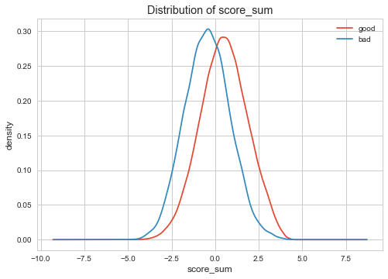
验证样本 (2017.04 ~ 2017.06) |  |  |  |  |  |  |  |  |  |  |  | GINI Coefficient: |  |  | 42.4%
 |  |  |  |  |  |  |  |  |  |  |  | KS Statistic: |  |  | 30.8%
Score Interval |  |  |  | # of | # of | # of | Cumulative |  |  | Bad Rate |  | Odds (G/B) |  | KS Statistics | GINI
 |  |  |  | Customers | Goods | Bads | Total | Goods | Bads | Interval | Cumulative | Interval | Cumulative
(A) |  |  |  | (B) | (C) | (E) | (F) | (G) | (H) | (I) | (J) | (K) | (L) | (M) | (N)
1 | 427 | - | 475 | 10,666 | 10,353 | 56 | 9.2% | 10.2% | 1.8% | 0.5% | 5.7% | 184.9 | 17.4 | 8.4% | 1.7%
2 | 389 | - | 427 | 10,836 | 10,331 | 79 | 18.6% | 20.5% | 4.4% | 0.8% | 5.6% | 130.8 | 17.8 | 16.1% | 2.2%
3 | 369 | - | 389 | 11,019 | 10,269 | 141 | 28.1% | 30.6% | 9.0% | 1.4% | 5.5% | 72.8 | 18.2 | 21.7% | 3.4%
4 | 354 | - | 369 | 11,152 | 10,230 | 180 | 37.7% | 40.8% | 14.8% | 1.7% | 5.4% | 56.8 | 18.5 | 26.0% | 3.8%
5 | 339 | - | 354 | 11,343 | 10,194 | 213 | 47.5% | 50.9% | 21.7% | 2.0% | 5.3% | 47.9 | 18.8 | 29.1% | 3.7%
6 | 326 | - | 339 | 11,507 | 10,154 | 259 | 57.5% | 60.9% | 30.1% | 2.5% | 5.3% | 39.2 | 19.1 | 30.8% | 3.7%
7 | 312 | - | 326 | 11,650 | 10,087 | 322 | 67.6% | 70.9% | 40.6% | 3.1% | 5.2% | 31.3 | 19.3 | 30.3% | 3.6%
8 | 294 | - | 312 | 11,943 | 10,044 | 366 | 77.9% | 80.8% | 52.5% | 3.5% | 5.2% | 27.4 | 19.5 | 28.4% | 2.9%
9 | 267 | - | 294 | 12,270 | 9,889 | 522 | 88.5% | 90.6% | 69.4% | 5.0% | 5.2% | 18.9 | 19.5 | 21.2% | 2.4%
10 | 147 | - | 267 | 13,330 | 9,467 | 942 | 100.0% | 100.0% | 100.0% | 9.0% | 5.3% | 10.0 | 19.3 | 0.0% | 1.4%
Total |  |  |  | 115,716 | 101,018 | 3,080 |  |  |  | 3.0% |  | 32.8 |  | 30.8% | 42.4%

